상품제안서
브리지스톤 골프공 2022년 TOUR B XS 3피스 더즌 (12구, 화이트) | 상품코드: F01750

 |  |  |  |  |  |  | 02-412-0044 | www.easy1.co.kr
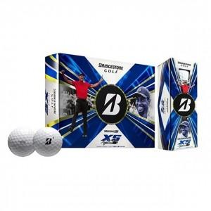

【상세/제작정보】

【인쇄/포장옵션】 | 실크 / 포장지포장

【공급단가】 | 수량 | 20~ | 100~ | 300~ | 500~ | 1,000~
*VAT별도 | 단가 | 57,500원 | 56,580원 | 55,200원 | 53,820원 | 52,900원

【상품 URL】 | http://www.easy1.co.kr/src/goods_detail.php?gdno=1750

